CAGR Code
 | Weighted | high | high | low | mid
 |  | 2 | Year | 殖利率 | 成長性 | 勢頭股 | 價值股
 | Sym | SCAGR | DCAGR | ER | CAGR | YLD>3% | YLD<3% | 接近月價 | 取樣年份 | Pri | Div | Cou Div | Time | Div Date | Pri | Div
 | APL | 166% | 14% | 1% | 180% | FALSE | TRUE | 7.98 | 1.99 | 49.295 | 0.19 | 0 | 2021_Q2 | 2021-05-07 | 130.210 | 0.22
 |  |  |  |  |  |  |  |  |  |  |  | 1 | 2021_Q1 | 2021-02-05 | 136.760 | 0.21
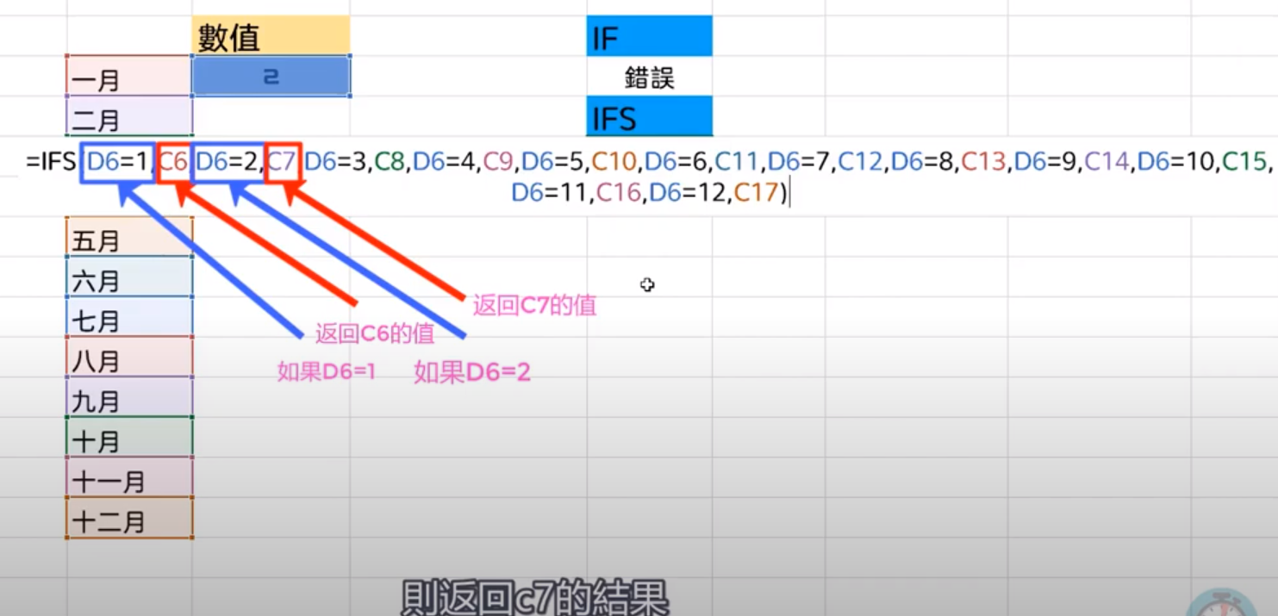
 |  |  |  |  |  |  |  |  |  |  |  | 2 | 2020_Q4 | 2020-11-06 | 118.690 | 0.21 | 表格
 |  |  |  |  |  |  |  |  |  |  |  | 3 | 2020_Q3 | 2020-08-07 | 111.113 | 0.21 | 貼上
 |  |  |  |  |  |  |  |  |  |  |  | 4 | 2020_Q2 | 2020-05-08 | 77.533 | 0.21 | Ctrl+E
 |  |  |  |  |  |  |  |  |  |  |  | 5 | 2020_Q1 | 2020-02-07 | 80.008 | 0.19 | text
 |  |  |  |  |  |  |  |  |  |  |  | 6 | 2019_Q4 | 2019-11-07 | 64.857 | 0.19 | 交差分析篩選器
 |  |  |  |  |  |  |  |  |  |  |  | 7 | 2019_Q3 | 2019-08-09 | 50.248 | 0.19
 |  |  |  |  |  |  |  |  |  |  |  | 8 | 2019_Q2 | 2019-05-10 | 49.295 | 0.19
 |  |  |  |  |  |  |  |  |  |  |  | 9 | 2019_Q1 | 2019-02-08 | 42.603 | 0.18
 |  |  |  |  |  |  |  |  |  |  |  | 10 | 2018_Q4 | 2018-11-08 | 52.123 | 0.18
 |  |  |  |  |  |  |  |  |  |  |  | 11 | 2018_Q3 | 2018-08-10 | 51.883 | 0.18
 |  |  |  |  |  |  |  |  |  |  |  | 12 | 2018_Q2 | 2018-05-11 | 47.147 | 0.18
 |  |  |  |  |  |  |  |  |  |  |  | 13 | 2018_Q1 | 2018-02-09 | 39.103 | 0.16
 |  |  |  |  |  |  |  |  |  |  |  | 14 | 2017_Q4 | 2017-11-10 | 43.668 | 0.16
 |  |  |  |  |  |  |  |  |  |  |  | 15 | 2017_Q3 | 2017-08-10 | 38.830 | 0.16 |  | IV | picture | IV
 |  |  |  |  |  |  |  |  |  |  |  | 16 | 2017_Q2 | 2017-05-11 | 38.487 | 0.16 |  | premiun | 4+2 | Price
 |  |  |  |  |  |  |  |  |  |  |  | 17 | 2017_Q1 | 2017-02-09 | 33.105 | 0.14 |  |  | Diamond
 |  |  |  |  |  |  |  |  |  |  |  | 18 | 2016_Q4 | 2016-11-03 | 27.458 | 0.14
 |  |  |  |  |  |  |  |  |  |  |  | 19 | 2016_Q3 | 2016-08-04 | 26.468 | 0.14

 |  |  |  |  |  |  |  |  |  |  |  |  |  | QCC
 |  |  |  |  |  |  |  |  |  |  |  |  |  | 急迫性 | 可能性 | 效果姓 | SUM
 |  |  |  |  |  |  |  |  |  |  |  |  | 主幹 | 3 | 2 | 3 | 8
 |  |  |  |  |  |  |  |  |  |  |  |  | 兆賀 | 3 | 3 | 2 | 8
 |  |  |  |  |  |  |  |  |  |  |  |  | 價投 | 1 | 3 | 1 | 5

 |  | 80% | 20% |  |  |  | 雙漲股 | 多價+多息
上班組合 | 收入組合 | 價值/走勢>機會/成長 | 機會>走勢 | 初期雙漲 |  | 股息股 | 價值股 | 穩價+穩息
 | 投資組合 | 機會股 | 走勢股 |  |  |  | CEF | 純股息 |  | 技術分類 | 板塊分類 | CAGR
 | 退休組合 | 價值股 | 股息利息股 |  |  |  | 優先股 | 多半股息 |  | 機會股 | 強弱勢 |  |  | PCS/CCS
 |  |  |  |  | 機會股=風投股=勢投股 |  |  |  |  | 朋友股 |  |  |  | 機會股
 | 價值=走勢股 |  |  |  | 走勢股=雙漲股 |  | 成長>機會>風投
 | 成長股

